r.normlany-testy
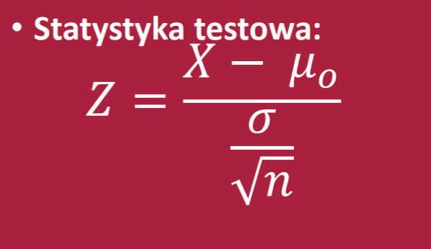
1.
H0: śr= | 6000

H1: śr!= | 6000 | - | poprawna hipoteza

n= | 50
S= | 1000
alfa= | 0.05
alfa/2= | 0.025
xśr= | 6300 | Przyjmujemy jakas wartosc różna od 6000

Z= | 2.1213203436
Wart.k= | 1.9599639845 |  | Z>WK | wiec odrzucamy H0
 |  |  | Odp: | Średni miesięczny dochód na poziomie istotności 0,05 różni się od 6000

t-stdunet testy

H0: | śr>= | 40

H1: | śr< | 40

wniosek: | Na poziomie istotności 0,05 pracownicy w tej firmie nie pracuja mniej niż 40 h w tygodniu

df= | 9
n= | 10
śr= | 42
S= | 3.2
alfa= | 0.05
t= | 1.9764235376

T= | -1.8331129327 |  | t>T | jest lewostronnie więc nie wpada w obszar krytyczny więc brak podstaw do odrzuecenia hipotezy 0
 | szukamy aby lewostronnego bo checmy mniej/więcej niż 40
 | jak dwustronny funkcja to alfa*2 żeby wyszło

wariancja-testy
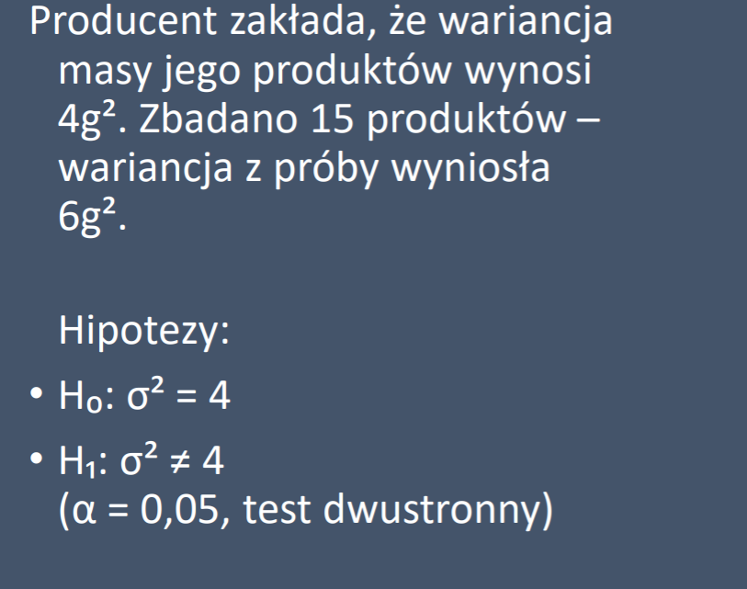

H0; | sigma^2= | 4
 |  |  |  | sprawdzamy czy się rózni więc test obustronny
H1: | sigma^2 | !=4

Wniosek: | przy pozoiomie istotnosci 0,05 można stwierdzic że wariancja masy produktów wynosi 4g^2
n= | 15
S= | 6
sigma^2= | 4
alfa= | 0.05
alfa/2= | 0.025
X^2= | 21 |  | 21 mieści się w przedziale więc brak podstaw do odrzucenia H0
Chi^2= | 5.628726103
Chi^2= | 26.118948045 |  | rozkład chi^2 nie jest symetryczny więc trzeba odczytac i z lewej i z prawej strony

frakcje-testy
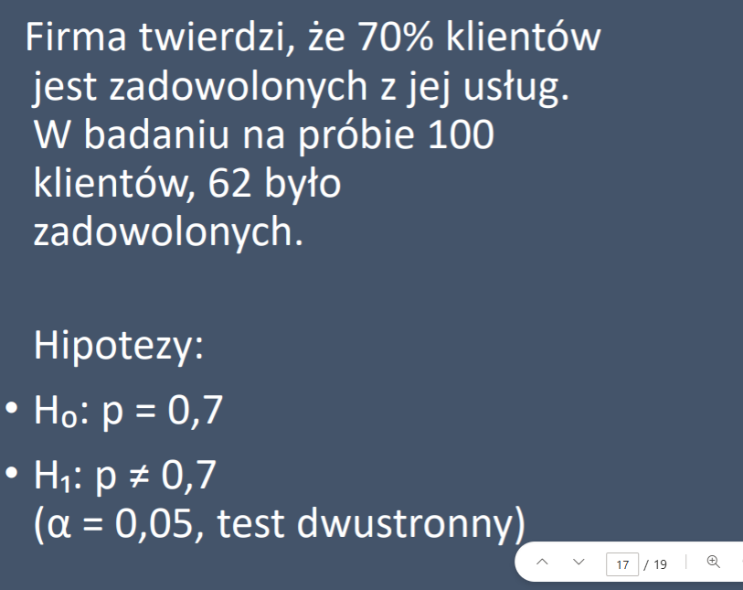


H0: | p=0,7
H1: | p!=0,7

Wniosek: | Przy poziomie istotności 0,05 można stwierdzić że 70% klientów tej firmy jest zadowolonych
n= | 100
x= | 62
p^= | 0.62
Z= | -1.7457431219
alfa= | 0.05
alfa/2= | 0.025
W.k= | -1.9599639845 | WK<Z więć nie wpada w obszar krytyczny , brak podstaw do odrzucenia H0

